상품제안서
고급 면 100 스타일링 X형 앞치마 | 상품코드: S27757

 |  |  |  |  |  |  | 02-713-8555 | www.synergygift.co.kr
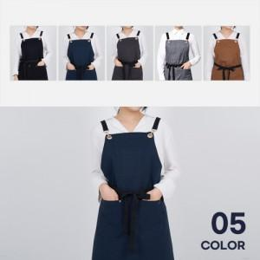

【상세/제작정보】

【인쇄/포장옵션】 | 실크 / OPP(비닐)

【공급단가】 | 수량 | 30~ | 100~ | 300~ | 500~ | 1,000~
*VAT별도 | 단가 | 29,900원 | 29,440원 | 28,750원 | 27,600원 | 26,450원

【상품 URL】 | https://synergygift.co.kr:443/src/goods_detail.php?gdno=27757

